噴頭
 | 噴 頭 灌 溉 系 統 設 計 標 準 配 置 圖

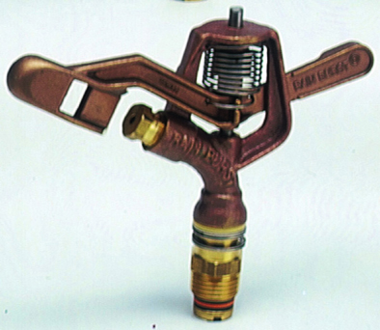
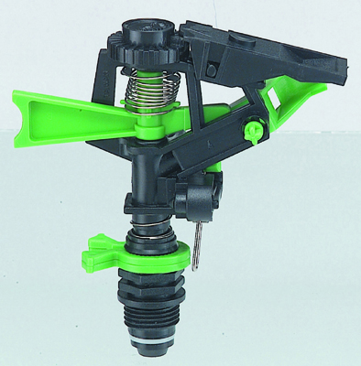
設施名稱 ： |  |  | 噴頭灌溉系統
灌 溉 器 ： |  |  | 單口(雙口)全圓噴頭
操作壓力 ： |  |  | 1．５～２．５公斤/平方公分
噴頭流量 ： |  |  | 1０～２５公升/分（依各類型而異）
噴灑直徑 ： |  |  | 1２～３０公尺（依各類型而異）

１．平面圖
 | 田區長度 (Ｌ) = |  |  | 公尺 | 田區寬度 (Ｗ) = |  | 公尺
 | 噴頭間距(ＳＳ)= |  |  | 公尺 | 支管間距(ＳＬ)= |  | 公尺

 |  |  |  |  |  | ３．主管、支管接合圖

註：變徑長度由末端起算１／３L，▼表示異徑接頭。

２．噴灑支管配置圖

４．支管、豎管噴頭接合圖
（１）地表定置式
 |  | 豎管高度: |  | 公分

（２）埋設固定式
 |  | 豎管高度: |  | 公分

 | 註：設計標準之材料數量表中，豎管高度（ｈ）係採用１００公分計
 |  | 算，實際應用時應依灌溉對象作物之需要決定高度，重新核算。

